Sheet1
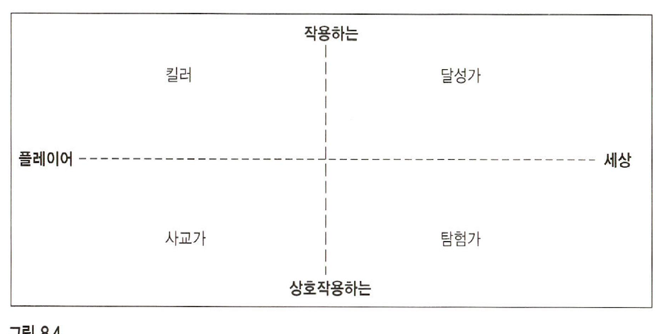
플레이어 김인권 분석
플레이어 김대호 분석

게임에서 좋아하는 요소 | 0~10
정복 | 8
경쟁 | 8
파괴 | 7
공간 퍼즐 | 4
시행착오 | 4
감성 | 7
현실 세계 | 7
양육 | 7
대화 | 5
예시로 배우기 | 4

기타 쾌감 분류
르블랑의 게임 쾌감 분류
르블랑의 게임 쾌감 분류 | 0~10 | 바틀의 플레이어 유형
감각 | 7
판타지 | 9 | 달성가 | 6
내러티브 | 6 | 탐험가 | 8
도전 | 7 | 사교가 | 4
친목 | 5 | 킬러 | 3
발견 | 7
표현 | 4
복종 | 2
기대 | 8
타인의 불운에 기쁨 | 8
선물 주기 | 6
유머 | 7
가능성 | 6
업적의 자부심 | 7
정화 | 5
스릴 | 6
역경을 이겨낸 승리 | 3
경이 | 3

